1 剛床と非剛床
1 剛床と非剛床の選別

■ 図 1 剛床 と 非剛床
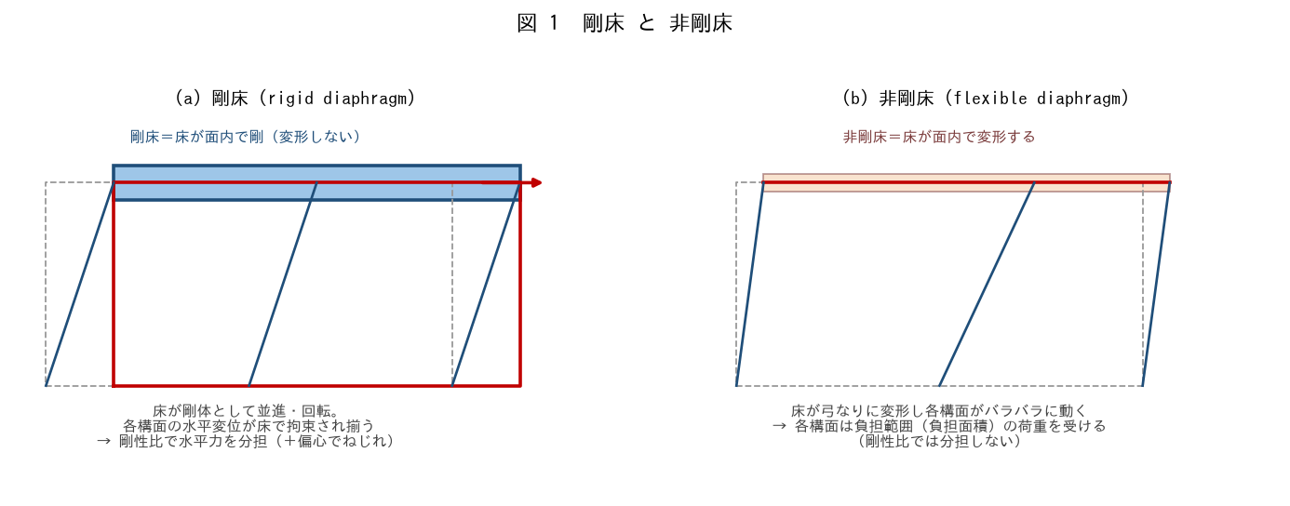

■ 問題 1 定義（穴埋め）
剛床とは、床（水平構面）が面内で【 ① 】で、水平力を受けると床全体が【 ② 】として並進・回転する床。各鉛直構面の水平変位が揃うため、水平力を【 ③ 】比で分担する。非剛床は床が面内で【 ④ 】し、各構面がバラバラに動く。

■ 問題 2 剛床とみなせるか（選別）
次の床が『剛床とみなせる／みなせない（非剛床）』を判定せよ。

No. | 床の状況 | 剛床/非剛床（記入）
(1) | 一般的な RC スラブ（全面連続・十分な厚さ）
(2) | 大きな吹抜けで床が細く分断されている
(3) | L 形・コの字形で入隅がくびれている
(4) | デッキプレート等で面内剛性が小さい床
(5) | 細長い（アスペクト比大）の床

■ 問題 3 剛床仮定の意義
一貫構造計算では通常『剛床仮定』を置く。その利点（各節点の水平変位を床ごとに 1 つにまとめられ計算が簡単）と、剛床とみなせない場合に必要な配慮（弾性床・分割）を述べよ。

■ 問題 4 マンションでの判断
RC マンションの一般階は剛床とみなせることが多いが、剛床仮定が危うくなる部位を 2 つ挙げよ（大きな吹抜け／くびれ・雁行の入隅）。

2 力の流れ
2 剛床・非剛床時の力の流れ（水平力分担）

■ 図 2 剛性比 と 負担面積
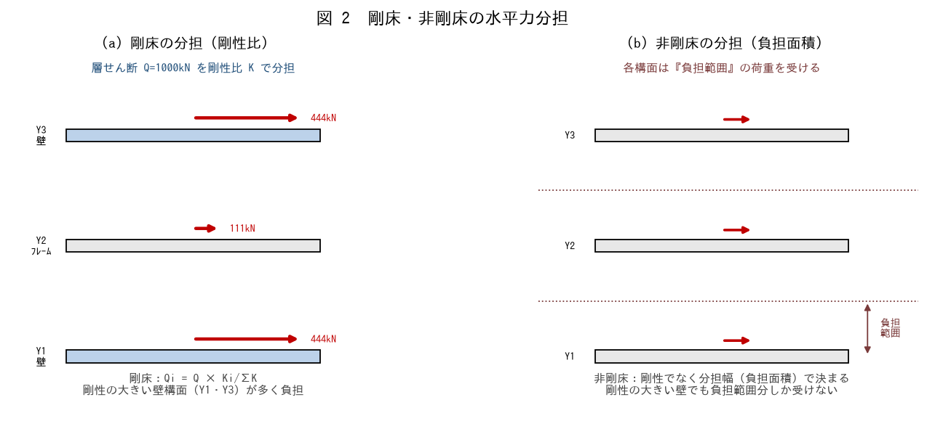

■ 問題 1 剛床の分担計算
層せん断 Q=1,000 kN。3 構面の剛性 K=8:2:8（Y1:Y2:Y3）。剛床として各構面の分担 Qi=Q×Ki/ΣK を求めよ。

構面 | 剛性 K | 分担率 Ki/ΣK（記入） | 分担 Qi (kN)（記入）
Y1（壁） | 8
Y2（フレーム） | 2
Y3（壁） | 8
計 | 18 | 1.00 | 1000

■ 問題 2 剛床と非剛床で分担はどう違うか
同じ 3 構面で、(a) 剛床 と (b) 非剛床（負担面積が均等）では、剛性の大きい壁構面（Y1・Y3）の分担がどう変わるか。剛床では剛性比、非剛床では負担面積で決まることを説明せよ。

■ 問題 3 偏心とねじれ
剛床では、剛心と重心がずれる（偏心）と、水平力に加えて『ねじれ』が生じ、剛心から遠い構面の分担が増える。この現象を No.10（偏心率）教材と関連づけて 2 行で述べよ。

■ 問題 4 力の伝達経路
水平力（地震・風）が『床 → 鉛直構面（壁・柱）→ 基礎 → 地盤』へ流れる経路で、床（水平構面）が果たす役割を 1 行で（各構面へ水平力を分配・伝達する）。

3 移行せん断力の算出
3 移行せん断力の算出

■ 図 3 移行せん断力の仕組み・深い梁モデル
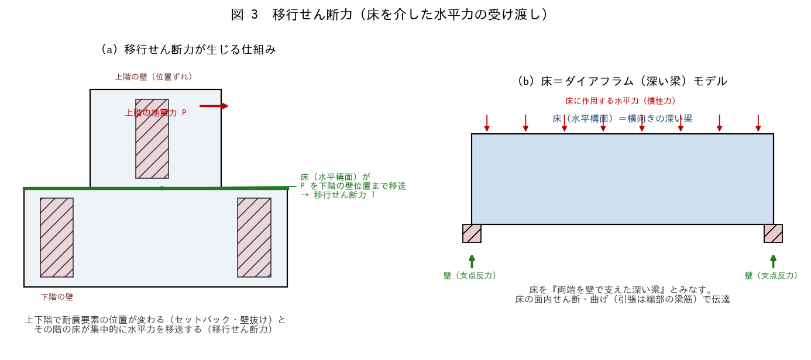

■ 問題 1 移行せん断力とは（穴埋め）
移行せん断力とは、上下階で耐震要素（壁）の【 ① 】が変わる（セットバック・壁抜け・ピロティ等）ときに、その階の【 ② 】が水平力を抵抗要素の位置まで【 ③ 】するせん断力。床を『両端を壁で支えた【 ④ 】』とみなして伝達を検討する。

■ 問題 2 移行せん断力の算定
上階の地震力 P=400 kN が、上階には受ける壁がなく、床を介して下階の壁位置へ移送される。移行せん断力 T を求めよ（この単純例では T=P）。実際には力の作用位置と抵抗位置の差から釣合いで求めることを述べよ。

■ 問題 3 ダイアフラム（深い梁）モデル
床を『横向きの深い梁』とみなすと、床には面内の【 ① 】と【 ② 】が生じる。曲げによる引張は床の端部（境界の梁・帯筋）が、せん断は床全体（有効床幅）が負担する。この考え方を説明せよ。

■ 問題 4 移行せん断力が大きくなる条件
移行せん断力が大きくなる（床の負担が増す）条件を 3 つ挙げよ（耐震要素の位置ずれが大きい／壁抜け・ピロティ／セットバック・上下で構造形式が変わる）。

4 床の設計
4 移行せん断力に対する床の設計

■ 図 4 有効床幅と面内せん断応力
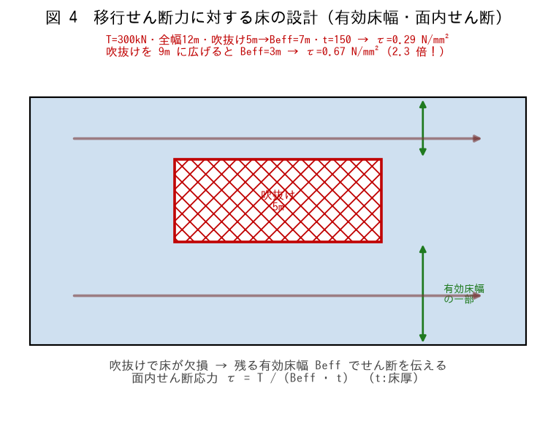

■ 問題 1 面内せん断応力の計算
床全幅 12m、吹抜け 5m → 有効床幅 Beff=7m、床厚 t=150mm、移行せん断力 T=300 kN。面内せん断応力 τ=T/(Beff·t) を求めよ（N/mm²）。

項目 | 式 | 値（記入）
有効床幅 Beff | 12 − 5
面内せん断応力 τ | 300×10³/(7000×150)

■ 問題 2 吹抜けを広げた場合
吹抜けを 5m → 9m に広げると、有効床幅 Beff と τ はどうなるか。τ が何倍になるか計算せよ（Beff が狭まるほど τ 急増）。

■ 問題 3 床の補強
τ がコンクリート床の許容面内せん断応力度を超える場合の対策を3 つ挙げよ（床の増厚／ダイアフラム筋（面内せん断・引張補強）の追加／小梁・境界梁で床を補強）。

■ 問題 4 床の端部（コード材）
床を深い梁とみなすと、曲げによる引張は床の端部に集中する。この端部の引張を負担する『コード材（境界梁・帯筋）』の役割を述べよ。開口・吹抜けが端部にあると特に注意が要る理由も。

5 不適切な吹抜け
5 吹抜けが不適切（せん断力移行が必要）な部位の判断

■ 図 5 NG 例・良い例
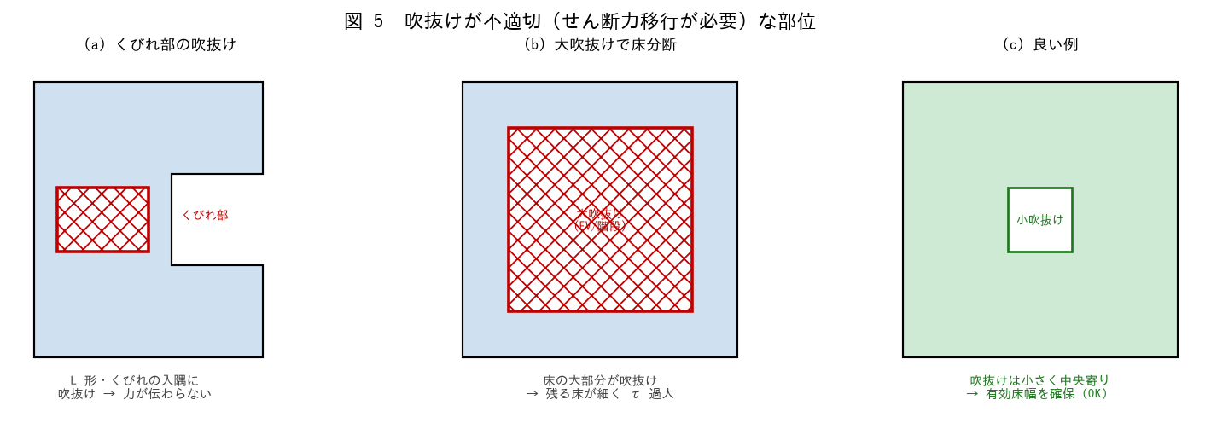

■ 問題 1 不適切な吹抜けの判定
次の吹抜けが『不適切（せん断力移行の検討が必要）／許容』かを判定せよ。

No. | 吹抜けの位置・大きさ | 判定（記入）
(1) | L 形・くびれの入隅にある吹抜け
(2) | 床の大部分を占める大吹抜け（EV・階段が集中）
(3) | 床中央の小さな吹抜け（有効床幅を確保）
(4) | 耐震要素へ力を送る経路上を横切る吹抜け

■ 問題 2 なぜ位置が問題か
同じ面積の吹抜けでも、位置によって危険度が変わる。『くびれ部・入隅』『力の伝達経路上』の吹抜けが特に危険な理由を、有効床幅とせん断の流れから説明せよ。

■ 問題 3 対策
不適切な吹抜けを設けざるを得ない場合の対策を 3 つ挙げよ（吹抜け周囲を境界梁で囲う／床を増厚・補強配筋／吹抜けを小さく・位置を移す／エキスパンションで別構造に分ける）。

■ 問題 4 実務チェック
意匠から大きな吹抜け（メゾネット・吹抜けリビング）の要望が出たとき、構造設計者が確認する項目を 3 つ挙げよ（有効床幅とτ／床の伝達経路が切れないか／剛床仮定が成立するか（非剛床なら別途検討））。

